ACTIVO FIJO 2026
 |  |  |  |  | ACTIVO FIJO EJERCICIO 2026
Partida COG | Partida CONAC | Concepto | Fecha | Nombre del Bien | Descripción del Bien | No. Inventario | No. Serie | Marca | Modelo | Valor | Comodato | No. Factura | Subtotal | I.V.A Factura | Importe Total | Proveedor | Ubicación del Bien | Status | Fecha alta | Fecha Baja | No. Oficio baja | Municipio | Evidencia/imágen

51201 | 1241-2 | Muebles, excepto de oficina y estantería
 |  | mesa de trabajo plegable |  | mesa de trabajo plegable | mesa de trabajo plegable | 07660 | SN | SN | SM | 842.16 | NO | 731 | 726.00 | 116.16 | 842.16 | GUADALUPE BTTE NORIEGA | VINCULACION | NUEVO | 2026-06-17 |  |  | MOCTEZUMA
 |  | SET DE MESAS DE CENTRO |  | SET DE MESAS DE CENTRO | SET DE MESAS DE CENTRO | 07661 | SN | SN | SM | 2579.76 | NO | 731 | 2,223.93 | 355.83 | 2,579.76 | GUADALUPE BTTE NORIEGA | VINCULACION | NUEVO | 2026-06-23 |  |  | MOCTEZUMA
 |  |  |  |  |  |  |  |  |  | 3421.92 |  |  | 2,949.93 | 471.99 | 3,421.92
51901 | 1241-9 | Otros mobiliarios y equipos de administración
 |  | Aspiradora para dar manten |  | Aspiradora para dar manten | Aspiradora para dar manten | 07662 | sn | sn | sn | 8060.84 |  |  | 6,949.00 | 1,111.84 | 8,060.84 | trebax | servicios escolares | nuevo |  |  |  | MOCTEZUMA
 |  |  |  |  |  |  |  |  |  | 8060.84 |  |  | 6,949.00 | 1,111.84 | 8,060.84

51501 | 1.2.4.6.9 | Equipo de Computo y de Tecnologías de la Información
 |  | Ref. TRI-1-1/2" - TRIPIE PARA CAÑON PELICANO DE 1 -1/2"-21101803 | 2026-06-05 | TRIPIE PARA CAÑON PELICANO DE 1 -1/2" | TRIPIE PARA CAÑON PELICANO DE 1 -1/2"-21101803 | 07646 | S/N | S/N | 1 -1/2"-21101803 | $1,827.00 | NO | DONATIVO | $1,575.00 | $252.00 | $1,827.00 | DONATIVO DE GRUPO MEXICO | CAMPOS UNIVERSIDAD DE LA SIERRA |  |  |  |  | MOCTEZUMA
 |  | Ref. TRI-1-1/2" - TRIPIE PARA CAÑON PELICANO DE 1 -1/2"-21101803 | 2026-06-05 | TRIPIE PARA CAÑON PELICANO DE 1 -1/2" | TRIPIE PARA CAÑON PELICANO DE 1 -1/2"-21101803 | 07647 | S/N | S/N | 1 -1/2"-21101803 | $1,827.00 | NO | DONATIVO | $1,575.00 | $252.00 | $1,827.00 | DONATIVO DE GRUPO MEXICO | CAMPOS UNIVERSIDAD DE LA SIERRA |  |  |  |  | MOCTEZUMA
 |  | Ref. TRI-1-1/2" - TRIPIE PARA CAÑON PELICANO DE 1 -1/2"-21101803 | 2026-06-05 | TRIPIE PARA CAÑON PELICANO DE 1 -1/2" | TRIPIE PARA CAÑON PELICANO DE 1 -1/2" | 07648 | S/N | S/N | 1 -1/2"-21101803 | $1,827.00 | NO | DONATIVO | $1,575.00 | $252.00 | $1,827.00 | DONATIVO DE GRUPO MEXICO | CAMPOS UNIVERSIDAD DE LA SIERRA |  |  |  |  | MOCTEZUMA
 |  | Ref. TRI-1-1/2" - TRIPIE PARA CAÑON PELICANO DE 1 -1/2"-21101803 | 2026-06-05 | TRIPIE PARA CAÑON PELICANO DE 1 -1/2" | TRIPIE PARA CAÑON PELICANO DE 1 -1/2" | 07649 | S/N | S/N | 1 -1/2"-21101803 | $1,827.00 | NO | DONATIVO | $1,575.00 | $252.00 | $1,827.00 | DONATIVO DE GRUPO MEXICO | CAMPOS UNIVERSIDAD DE LA SIERRA |  |  |  |  | MOCTEZUMA
 |  | Ref. Funny - CAÑÓN SIME FUNNY DE 1" CÍRCULO COMPLETO-21101800 | 2026-06-05 | CAÑÓN SIME FUNNY DE 1" CÍRCULO COMPLETO | CAÑÓN SIME FUNNY DE 1" CÍRCULO COMPLETO-21101800 | 07650 | S/N | SIME | Funny -21101800 | $542.88 | NO | DONATIVO | $468.00 | $74.88 | $542.88 | DONATIVO DE GRUPO MEXICO | CAMPOS UNIVERSIDAD DE LA SIERRA |  |  |  |  | MOCTEZUMA
 |  | Ref. Funny -CAÑÓN SIME FUNNY DE 1" CÍRCULO COMPLETO-21101800 | 2026-06-05 | CAÑÓN SIME FUNNY DE 1" CÍRCULO COMPLETO | CAÑÓN SIME FUNNY DE 1" CÍRCULO COMPLETO-21101800 | 07651 | S/N | SIME | Funny -21101800 | $542.88 | NO | DONATIVO | $468.00 | $74.88 | $542.88 | DONATIVO DE GRUPO MEXICO | CAMPOS UNIVERSIDAD DE LA SIERRA |  |  |  |  | MOCTEZUMA
 |  | Ref. Funny - CAÑÓN SIME FUNNY DE 1" CÍRCULO COMPLETO-21101800 | 2026-06-05 | CAÑÓN SIME FUNNY DE 1" CÍRCULO COMPLETO | CAÑÓN SIME FUNNY DE 1" CÍRCULO COMPLETO-21101800 | 07652 | S/N | SIME | Funny -21101800 | $542.88 | NO | DONATIVO | $468.00 | $74.88 | $542.88 | DONATIVO DE GRUPO MEXICO | CAMPOS UNIVERSIDAD DE LA SIERRA |  |  |  |  | MOCTEZUMA
 |  | Ref. Funny - CAÑÓN SIME FUNNY DE 1" CÍRCULO COMPLETO-21101800 | 2026-06-05 | CAÑÓN SIME FUNNY DE 1" CÍRCULO COMPLETO | CAÑÓN SIME FUNNY DE 1" CÍRCULO COMPLETO-21101800 | 07653 | S/N | SIME | Funny -21101800 | $542.88 | NO | DONATIVO | $468.00 | $74.88 | $542.88 | DONATIVO DE GRUPO MEXICO | CAMPOS UNIVERSIDAD DE LA SIERRA |  |  |  |  | MOCTEZUMA
 |  | Ref. FLUX5-43234 - MOTOBOMBA CENTRÍFUGA HORIZONTAL MONOBLOCK, ALTAMIRA, SERIE FLUX, 5LPS,4HP,3FASES,230/460VOLTS-40151503 | 2026-06-05 | MOTOBOMBA CENTRÍFUGA HORIZONTAL MONOBLOCK, ALTAMIRA | MOTOBOMBA CENTRÍFUGA HORIZONTAL MONOBLOCK, ALTAMIRA, SERIE FLUX, 5LPS,4HP,3FASES,230/460VOLTS-40151503 | 07654 | FLUX, 5LPS,4HP,3FASES,230/460VOLTS-40151503 | ALTAMIRA | FLUX5-43234 | $9,073.52 | NO | DONATIVO | $7,822.00 | $1,251.52 | $9,073.52 | DONATIVO DE GRUPO MEXICO | CAMPOS UNIVERSIDAD DE LA SIERRA |  |  |  |  | MOCTEZUMA
 |  | Ref. FLUX5-43234 - MOTOBOMBA CENTRÍFUGA HORIZONTAL MONOBLOCK, ALTAMIRA, SERIE FLUX, 5LPS,4HP,3FASES,230/460VOLTS-40151503 | 2026-06-05 | MOTOBOMBA CENTRÍFUGA HORIZONTAL MONOBLOCK, ALTAMIRA | MOTOBOMBA CENTRÍFUGA HORIZONTAL MONOBLOCK, ALTAMIRA, SERIE FLUX, 5LPS,4HP,3FASES,230/460VOLTS-40151503 | 07655 | FLUX, 5LPS,4HP,3FASES,230/460VOLTS-40151503 | ALTAMIRA | FLUX5-43234 | $9,073.52 | NO | DONATIVO | $7,822.00 | $1,251.52 | $9,073.52 | DONATIVO DE GRUPO MEXICO | CAMPOS UNIVERSIDAD DE LA SIERRA |  |  |  |  | MOCTEZUMA
 |  | Ref. AEWTP 12-18/220 - ARRANCADOR MAGNÉTICO A TENSIÓN PLENA ENERWELL, 3-5.5 HP, 12 - 18 A, 3 FASES,220VOLTS-39121521 | 2026-06-05 | ARRANCADOR MAGNÉTICO A TENSIÓN PLENA ENERWELL, | ARRANCADOR MAGNÉTICO A TENSIÓN PLENA ENERWELL, 3-5.5 HP, 12 - 18 A, 3 | 07656 | S/N | ENERWELL | FLUX5-43234 | $1,606.60 | NO | DONATIVO | $1,385.00 | $221.60 | $1,606.60 | DONATIVO DE GRUPO MEXICO | CAMPOS UNIVERSIDAD DE LA SIERRA |  |  |  |  | MOCTEZUMA
 |  | Ref. AEWTP 12-18/220 - ARRANCADOR MAGNÉTICO A TENSIÓN PLENA ENERWELL, 3-5.5 HP, 12 - 18 A, 3 FASES,220VOLTS-39121521 | 2026-06-05 | ARRANCADOR MAGNÉTICO A TENSIÓN PLENA ENERWELL, | ARRANCADOR MAGNÉTICO A TENSIÓN PLENA ENERWELL, 3-5.5 HP, 12 - 18 A, 3 | 07657 | S/N | ENERWELL | FLUX5-43234 | $1,606.60 | NO | DONATIVO | $1,385.00 | $221.60 | $1,606.60 | DONATIVO DE GRUPO MEXICO | CAMPOS UNIVERSIDAD DE LA SIERRA |  |  |  |  | MOCTEZUMA
 |  |  |  |  |  |  |  |  |  | $30,839.76 |  |  | $26,586.00 | $4,253.76 | $30,839.76

52301 | 1242-3 | Cámaras fotográficas y de video
 |  | LENTE CANON | 2026-06-30 | LENTE CANON | LENTE CANON | 7659 | S/NS | CANON | EF S10-18mm F/4.5-5.6 IS | 6,599.00 | NO | TA-92273 | $5,688.79 | $910.21 | $6,599.00 | VYORSA FOTO DISTRIBUIDORA |  |  |  |  |  | MOCTEZUMA
 |  |  |  |  |  |  |  |  |  | $6,599.00 |  |  | $5,688.79 | $910.21 | $6,599.00

 |  |  |  |  |  | Total de Activo fijo Enero a junio 2026: |  |  |  | $48,921.52 |  |  | $42,173.72 | $6,747.80 | $48,921.52

 |  |  |  |  | 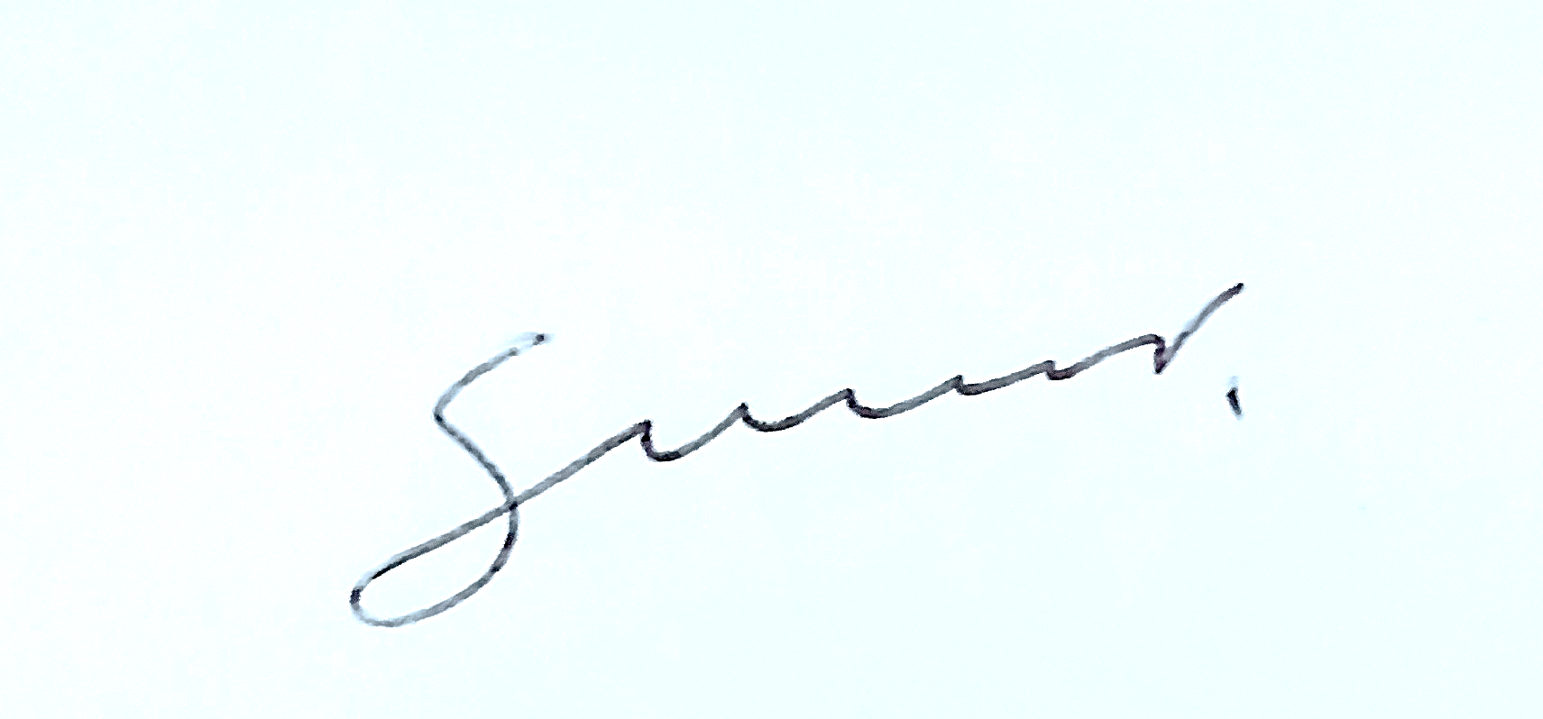
 |  |  |  |  | LIC. CELÍK GUADALUPE MEJÍA CÓRDOVA
 |  |  |  |  | JEFA DE REC. MATERIALES Y CONTROL DE ACTIVOS FIJOS

